pdf - Artikel
Productomschrijving
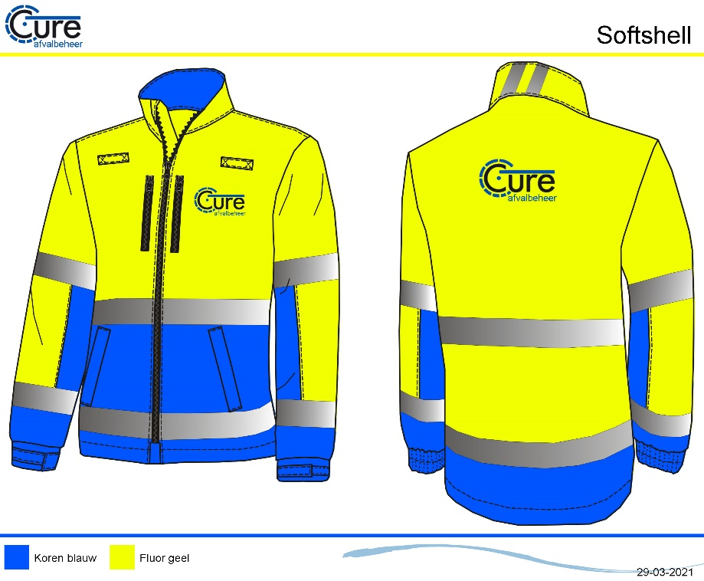
De Softshell Cure afvalverwerking is gebaseerd op de pasvorm van de Anchor VKR lijn. De jas is waterafstotend en winddichte en voldoet aan EN ISO 20471 klasse 2 certificering. Dankzij de 3 lagen houd de softshell de wind en het vocht buiten en houd de softshell mede dankzij de zachte fleece binnenzijde de drager lekker warm. Tevens is de jas inritsbaar in de Midi-Parka Cure afvalverwerking als extra voering.

Maatvoering
XS - 7XL

Materiaal
BuitenStof : 100% Polyester met PU Laminaat - Waterafstotend
Binnenzijde : Fleece binnenzijde
Fournituren : Zipper pullers, Side Tag & geweven merklabel
Logo's : Voorzien van borst en rug logo, aangeleverd door klant.

Uitvoering
Pasvorm : VKR lijn.
Certificering : EN 20471 klasse 2
Functie : Waterafstotende en winddichte softshell
Voorsluiting : YKK Rits
Reflectie : Industrieel wasbare striping met stretch
Zakken : 2 verticale borstzaken afsluitbaar d.m.v. rits
: 2 vertikale ruime steekzakken verdekt onder overslag afsluitbaar d.m.v. rits
Mouwen : Verstelbare manchet met elastiek en klittenband voorkomt wind in de
mouwen.
Overig : Onderzijde van de softshell is voorzien van een koord, Verlengd rugpand : 2 spreeksleutellussen

EN ISO 20471
Waterafsotend
Winddicht
Kleurvast

Mouw met windvangers
Ademend

